opcion en menu visita tecnica
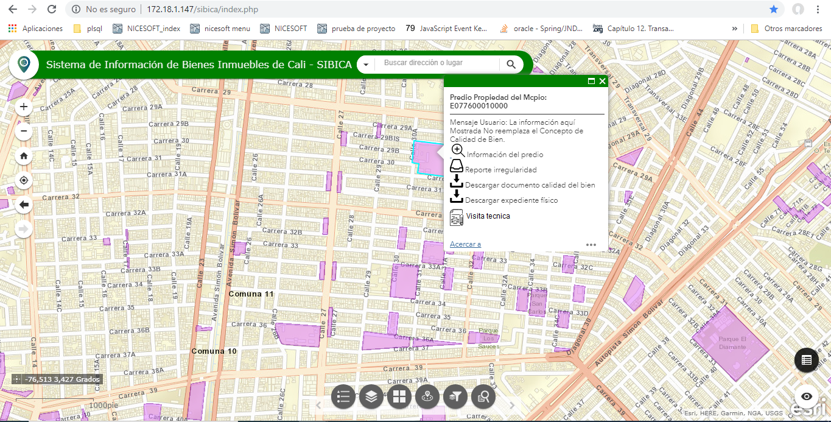

creacion de visita técnica
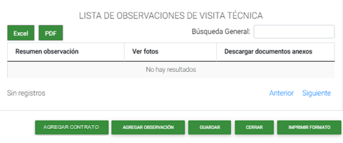
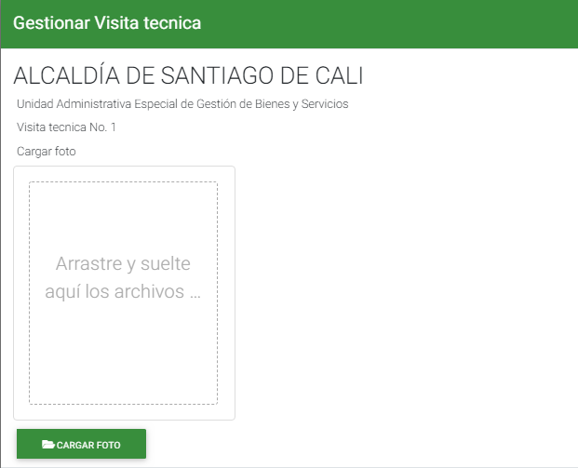


 |  |  | TÉCNICA BIENES INMUEBLES | Uso público
 |  |  | JURÍDICA BIENES INMUEBLES | Fiscal
 |  |  | SANEAMIENTO CONTABLE
 |  |  | SERVICIOS PÚBLICOS
 |  |  | CALIDAD DEL BIEN
 |  |  | TOPOGRAFIA
 |  |  | INCORPORACION Y ENTREGA DE AREAS DE CESIÓN
 |  |  | PROCESO DE RESTITUCIÓN

calidad del inmueble | Objetivo de la visita
Uso público

hora inicio |  | Tipo de visita
19/10/2019 4:50 p.m | JURÍDICA BIENES INMUEBLES

Agregar observación


agregar persona que interviene

Nombre | Cargo
luis miguel gonzalez | desarrollador

gestión de visitas tecnicas
